Calcolo prestazioni
bonetti rubinetterie valduggia s.r.l.
Loc. Molino Rastelli, 2 l IT-13018 Valduggia (VC) l Tel. +39 0163 48062 l Fax +39 0163 48188
http://www.brv.it l e-mail: info@brv.it l ISO 9001:2008 Cert. No. 0853/5
ModvFresh
Calcolo delle prestazioni dei gruppi di produzione ACS: ModvFresh

Dati in input (compilare le caselle azzurre)

Temperatura massima accumulo | 55 | [ °C ]
La massima temperatura dell'acqua alla quale il generatore riesce a caricare uniformemente l'accumulo.

Temperatura fredda in ingresso | 10 | [ °C ]
La temperatura dell'acqua fredda dall'acquedotto.

Temperatura richiesta | 45 | [ °C ]
La temperatura dell'acqua calda all'erogazione.

Portata richiesta | 10 | [ l/min ]
La portata continua all'erogazione.

Capacità accumulo | 500 | [ l ]
Il volume dell'acqua contenuta nell'accumulo (o parte di esso).

Potenza del generatore | 8 | [ kW ]
La potenza termica nominale alla temperatura operativa.

Temperatura minima accumulo necessaria | 48.7 | [ °C ]
La minima temperatura utile dell'acqua nell'accumulo, riscontrata dal diagramma delle prestazioni del gruppo specifico (*). Seguire le indicazioni nell'apposito foglio "Esempio lettura diagramma".

Dati delle prestazioni calcolate

Potenza erogata | 24.4 | [ kW ]
La potenza complessiva erogata dal ModvFresh.

Energia utilizzabile | 13.2 | [ MJ ]
L'energia garantita dal salto di temperatura nell'accumulo.

Tempo di erogazione | 13.5 | [ min ]
Il tempo di erogazione alla portata e alla temperatura richieste.

Spillamento complessivo | 134.8 | [ l ]
Il volume complessivo dell'acqua calda erogata.

Tempo di ripristino | 27 | [ min ]
Il tempo necessario per passare dalla minima alla massima temperatura nell'accumulo.

Esempio lettura diagramma
bonetti rubinetterie valduggia s.r.l.
Loc. Molino Rastelli, 2 l IT-13018 Valduggia (VC) l Tel. +39 0163 48062 l Fax +39 0163 48188
http://www.brv.it l e-mail: info@brv.it l ISO 9001:2008 Cert. No. 0853/5
ModvFresh
Temperatura minima accumulo necessaria: come ricavarla dai diagrammi
Diagramma di esempio, valido solo per il modello ModvFresh 2 - 70 kW con temperatura dell'acqua fredda in ingresso pari a 10°C
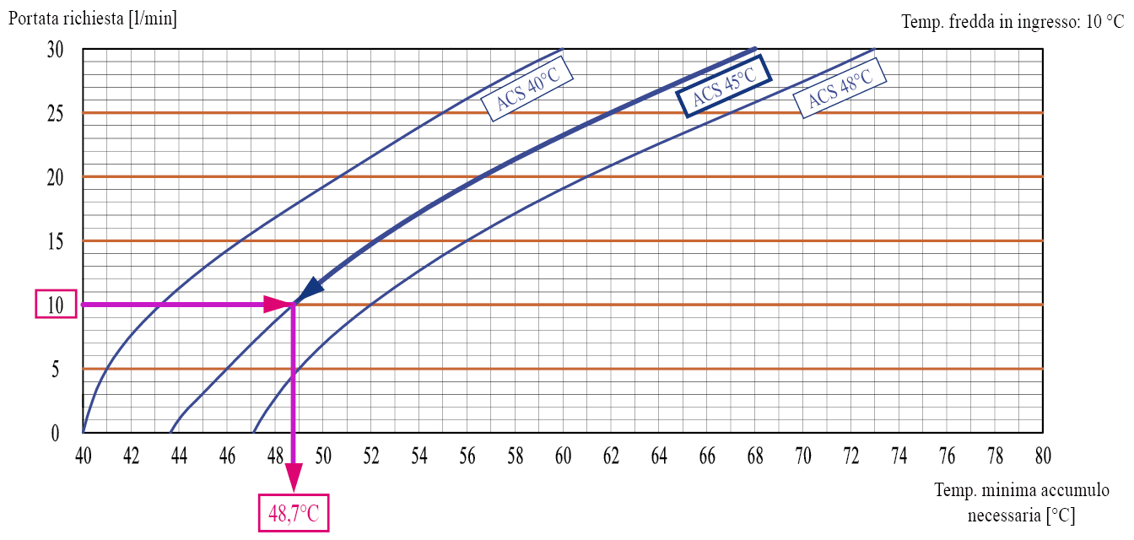
In questo esempio è richiesta una portata di ACS pari a 10 l/min ad una temperatura di 45°C. Incrociando la curva della temperatura ACS desiderata, ne risulta che la mandata dal puffer dovrà essere di almeno 48,7°C. Questo è il valore da riportare nella casella "Temperatura minima accumulo necessaria" del foglio di calcolo prestazioni.
La serie completa dei diagrammi specifici per ciascun modello di ModvFresh è consultabile sul sito web www.brv.it entrando nelle schede prodotto dei singoli gruppi (menù ModvlvS -> Acqua calda sanitaria istantanea).

